サンプル発注書
◀ 案件No.
量産 | G2828-02 | 発注書 |  | 発注日 | 2026-02-18

納期
2026-03-05

担当 | クライアント名 |  | デザイン名 |  | アイテム名
板橋 | ぱるぱーる |  | フロント |  | Tシャツ

プリント方法 | ボディ品番 | 通常発注 | ◀「通常発注」or「ボディキープあり」を選択してください
転写 | 5001

ボディカラー | ブラック | ホワイト | グレイッシュパープル
S | 2 | 3 | 0
M | 2 | 5 | 8
L | 3 | 2 | 8
XL | 1 | 1 | 4
XXL | 1 | 0 | 1
XXXL | 1 | 3 | 4
合計 | 10 | 14 | 25
総枚数 | 49

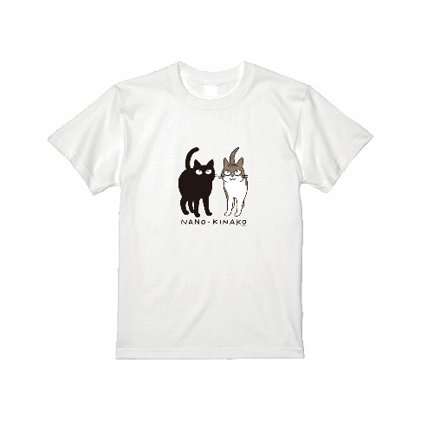
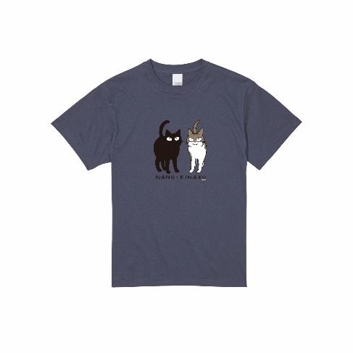
デザイン
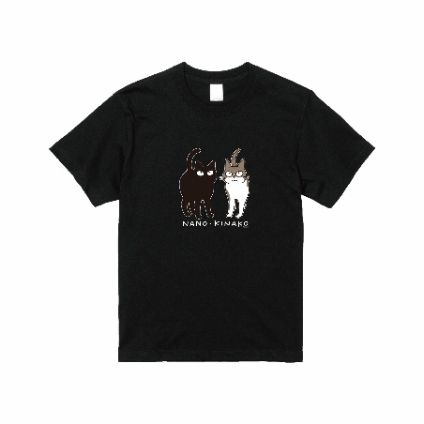

備考：

